综合测试
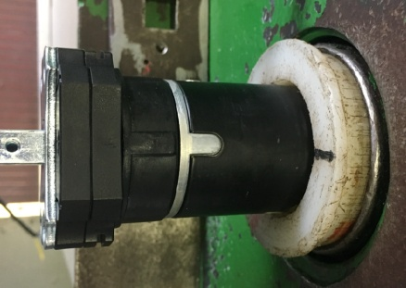
1.电机装入测试台
1.电机输出头朝里装入到综合测试台传动管中
2.内齿套与皇冠治具配合装入，装到位
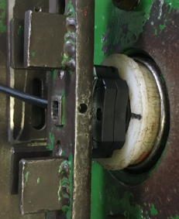
扣板卡住内外端盖
2.扣扣板
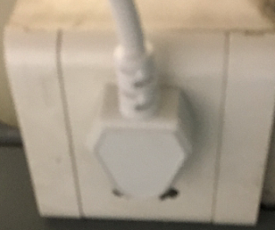
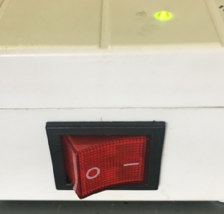
3.测试盒通电
插上测试盒插头
将开关打到“1”，测试盒上指示灯亮
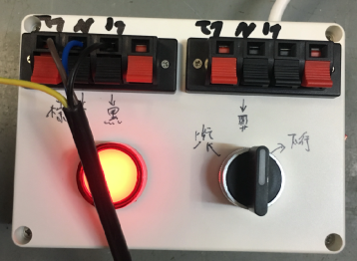
棕
黑
蓝
将电源线接入测试盒琴键夹
4.接线
DOOYA 作业指导书JS-9-1.531 C/00
适用类型：DM45B075[001#] | 制程站别：综合测试 | 人数：1 | 标准工时： | 日期：2019/2/25
作业步骤：

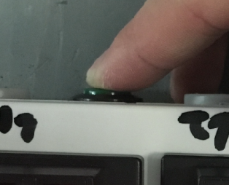
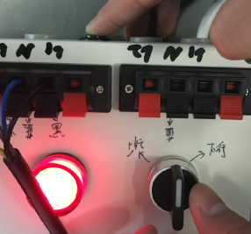
放大
先按住测试盒按钮，再拨动开关到上行或下行档位，4S后电机转动提示后松开按钮，证明模式已选择完毕
5.选择模式
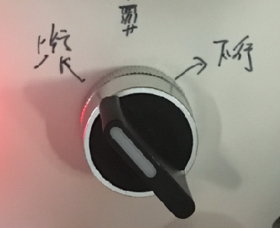
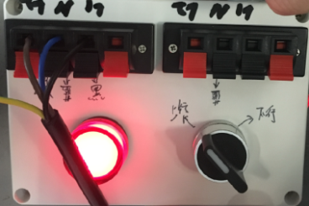
放大
6.设上下行程
开关打到上行，电机拉动砝码上行，当砝码接触到计数开关后将开关打到停止，随后按住按钮再将开关打到上行处，电机转动提示证明上行程点设置完毕；同理，电机下行，在砝码距离地面10~20cm时开关打到停止，按住按钮后再将开关打到下行处，电机转动提示证明下行程点设置完毕
计数开关
7.确认行程点
按正转开关，电机上行运行至上行程点停止

按反转开关，电机下行，开关打到反转，电机停止，重复三次，每次电机运行距离不小于10cm，测试下行刹车不打滑
8.测试下行刹车
★不能刹车打滑

放大
电机运行到下行程点，电机停止，将开关拨打停止键，然后按住测试盒按钮， 再拨动开关到上行或下行档位，4S后电机转动提示后松开按钮，证明已重新选择模式，电机已无限位点，开关打到下行，电机下行，砝码落地后断电，拿下扣板，取出电机
9.取出电机

